Лист1
 |  | ФАБРИКА БОКА САМАРА (846) 955-34-58, 279-25-81 www.bokatoys.ru info@bokatoys.ru (846) 279-25-81

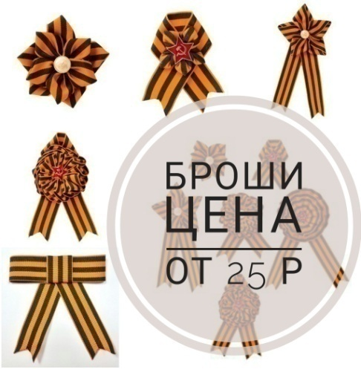 |  | НОВИНКА! Броши из жаккардовой ленты, на заколке, весь ассортимент в конце прайса |  |  | 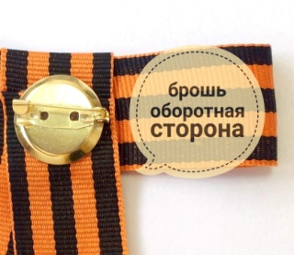

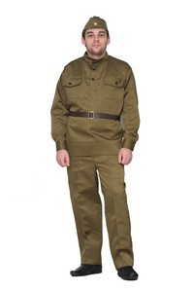
Состав : смесовая ткань для спецодежды 30% хлопок 70%полиэстер
Фото | Артикул | Наименование | Состав комплекта | Размер |  | заказ |  | база
 | 2748 | Солдат взрослый | Пилотка со значком, гимнастерка, ремень, брюки, пуговицы пластмассовые | 42-44 / 170-180 |  |  | новинка! | 2114.68
 | 2382 |  |  | 46-48 / 170-180 |  |  |  | 2114.68
 | 2383 |  |  | 50-52/180-190 |  |  |  | 2114.68
 | 2776 |  |  | 54-56/180 |  |  | новинка! | 2178.48

 | 2749 | Солдат взрослый люкс | Пилотка со значком, гимнастерка, ремень с бляхой, брюки, пуговицы металлические со звездой | 42-44 / 170-180 |  |  | новинка! | 2681.92
 | 2384 |  |  | 46-48 / 170-180 |  |  |  | 2681.92
 | 2385 |  |  | 50-52/180-190 |  |  |  | 2681.92
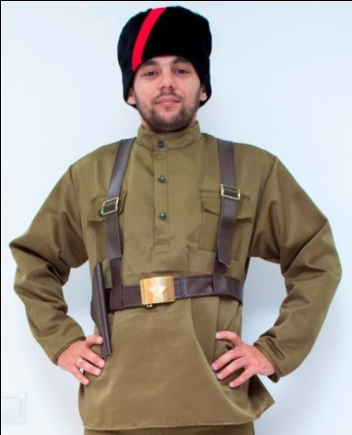
 | 2777 |  |  | 54-56/180 |  |  | новинка! | 2745.72
 | 2750 | Партизан взрослый | Кубанка, гимнастерка, портупея с кобурой | 42-44 |  |  | новинка! | 2062.48
 | 2559 |  |  | 46-48 |  |  |  | 2062.48
 | 2560 |  |  | 50-52 |  |  |  | 2062.48
 | 2780 |  |  | 54-56/180 |  |  | новинка! | 2125.12
 | 2751 | Партизан взрослый ЛЮКС | Кубанка, гимнастерка, портупея с кобурой, брюки | 42-44 |  |  | новинка! | 2681.92
 | 2562 |  |  | 46-48 |  |  |  | 2681.92
 | 2561 |  |  | 50-52 |  |  |  | 2681.92
 | 2781 |  |  | 54-56/180 |  |  | новинка! | 2745.72
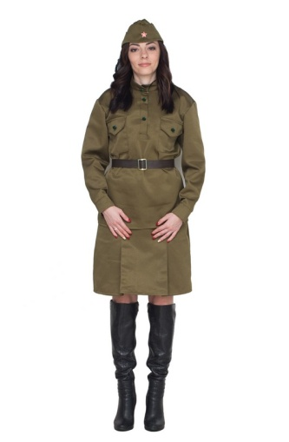
 | 2752 | Солдаточка взрослый | Пилотка со значком, гимнастерка, ремень, юбка, пуговицы пластмассовые | 40-42/164 |  |  | новинка! | 1934.88
 | 2386 |  |  | 44-46 /164 |  |  |  | 1934.88
 | 2387 |  |  | 48-50/170 |  |  |  | 1934.88
 | 2744 |  |  | 52-54/170 |  |  | новинка! | 1998.68
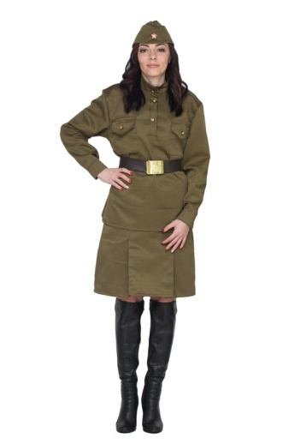
 | 2763 | Солдаточка взрослый люкс | Пилотка со значком, гимнастерка, ремень с бляхой, юбка, пуговицы металлические со звездой | 40-42/164 |  |  | новинка! | 2468.48
 | 2389 |  |  | 44-46 /164 |  |  |  | 2468.48
 | 2388 |  |  | 48-50/170 |  |  |  | 2468.48
 | 2768 |  |  | 52-54/170 |  |  | новинка! | 2533.44
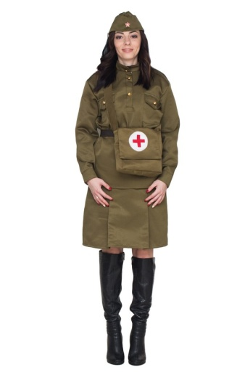
 | 2753 | Санитарочка взрослый | Пилотка со значком, гимнастерка, ремень , юбка, пуговицы пластмассовые, сумка | 40-42/164 |  |  | новинка! | 2468.48
 | 2390 |  |  | 44-46 /164 |  |  |  | 2468.48
 | 2391 |  |  | 48-50/170 |  |  |  | 2468.48
 | 2769 |  |  | 52-54/170 |  |  | новинка! | 2533.44
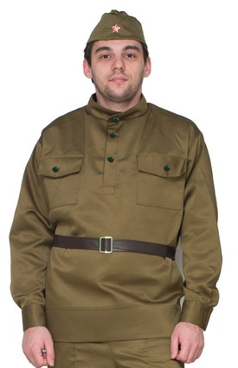
 | 2754 | Набор солдат взрослый | Пилотка, гимнастерка, ремень | 42-44/170 |  |  | новинка! | 1475.52
 | 2404 |  |  | 46-48 / 170-180 |  |  |  | 1475.52
 | 2405 |  |  | 50-52/180-190 |  |  |  | 1475.52
 | 2778 |  |  | 54-56/180 |  |  | новинка! | 1538.16
 | 2755 | Гимнастерка | Гимнастерка с пластмассовыми пуговицами | 42-44/170 |  |  | новинка! | 1075.32
 | 2392 |  |  | 46-48 / 170-180 |  |  |  | 1075.32
 | 2366 |  |  | 50-52/180-190 |  |  |  | 1075.32
 | 2774 |  |  | 54-56/180 |  |  |  | 1140.28
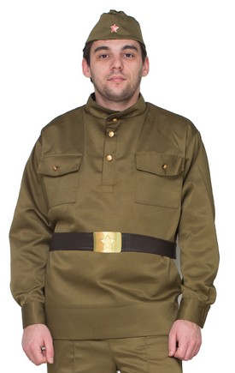
 | 2756 | Набор солдат люкс | Пилотка, гимнастерка с металлическими пуговицами со звездой, ремень с бляхой | 42-44/170 |  |  | новинка! | 2062.48
 | 2410 |  |  | 46-48 / 170-180 |  |  |  | 2062.48
 | 2411 |  |  | 50-52/180-190 |  |  |  | 2062.48
 | 2779 |  |  | 54-56/180 |  |  | новинка! | 2115.84
 | 2757 | Гимнастерка люкс | Гимнастерка с металлическими пуговицами со звездой | 42-44/170 |  |  | новинка! | 1191.32
 | 2395 |  |  | 46-48 / 170-180 |  |  |  | 1191.32
 | 2396 |  |  | 50-52/180-190 |  |  |  | 1191.32
 | 2775 |  |  | 54-56/180 |  |  | новинка! | 1255.12
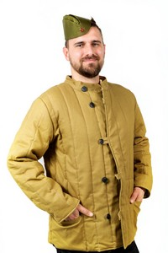
 | 2668 | Ватник | Ватник стеганный, подклад из ватина | 46/180 |  |  |  | 2722.52
 | 2669 |  |  | 48/180 |  |  |  | 2765.44
 | 2670 |  |  | 50/180 |  |  |  | 2942.92
 | 2671 |  |  | 52/180 |  |  |  | 3280.48
 | 2672 |  |  | 54/180 |  |  |  | 3399.96
 | 2673 |  |  | 56/180 |  |  |  | 2526.48
 | 2674 |  |  | 58/180 |  |  |  | 3855.84
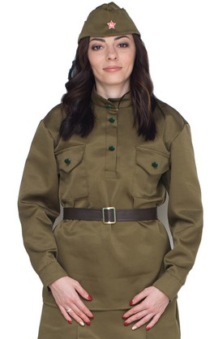
 | 2675 |  |  | 60/180 |  |  |  | 3904.56
 | 2758 | Набор Солдаточка взрослый | Пилотка, гимнастерка, ремень | 40-42 |  |  | новинка! | 1422.16
 | 2406 |  |  | 44-46 /164 |  |  |  | 1422.16
 | 2407 |  |  | 48-50/170 |  |  |  | 1422.16
 | 2770 |  |  | 52-54/170 |  |  | новинка! | 1481.32
 | 2741 | Гимнастерка | Гимнастерка с пластмассовыми пуговицами | 40-42 |  |  | новинка! | 1021.96
 | 2393 |  |  | 44-46 /164 |  |  |  | 1021.96
 | 2394 |  |  | 48-50/170 |  |  |  | 1021.96
 | 2771 |  |  | 52-54/170 |  |  |  | 1075.32
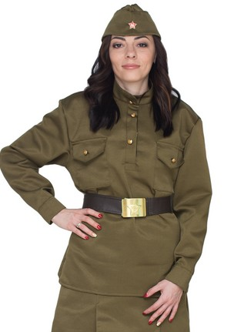
 | 2759 | Набор Солдаточка взрослый люкс | Пилотка, гимнастерка с металлическими пуговицами со звездой, ремень с бляхой | 40-42 |  |  | новинка! | 2007.96
 | 2409 |  |  | 44-46 /164 |  |  |  | 2007.96
 | 2408 |  |  | 48-50/170 |  |  |  | 2007.96
 | 2772 |  |  | 52-54/170 |  |  | новинка! | 2067.12
 | 2760 | Гимнастерка люкс | Гимнастерка с металлическими пуговицами со звездой | 40-42 |  |  | новинка! | 1149.56
 | 2397 |  |  | 44-46 /164 |  |  |  | 1149.56
 | 2398 |  |  | 48-50/170 |  |  |  | 1149.56
 | 2773 |  |  | 52-54/170 |  |  | новинка! | 1201.76
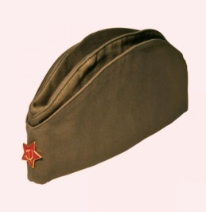 | 2367 | Пилотка взрослая | пилотка со значком | 60 см объем |  |  |  | 285.36
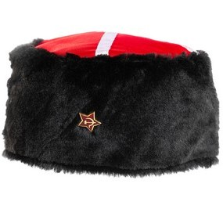 | 2609 | Кубанка со звездой | кубанка со сзвездой | 60 см объем |  |  |  | 520.84
 | 2606 | Кубанка с лентой | кубанка с лентой | 60 см объем |  |  |  | 501.12
 | 2399 | Солдатский ремень взрослый | Ремень с пряжкой |  |  |  |  | 132.24
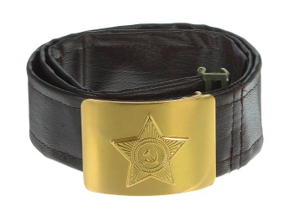 | 2381 | Солдатский ремень взрослый люкс | ремень с бляхой |  |  |  |  | 816.64
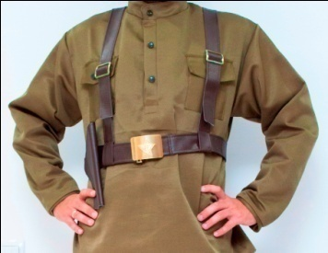
 | 2614 | Портупея | протупея, кожзам, |  |  |  |  | 1020.8
 | 2740 | Портупея с кобурой | протупея, кожзам |  |  |  |  | 1062.56
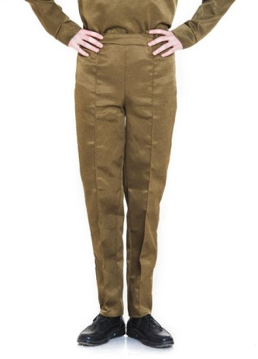
 | 2761 | Брюки | брюки | 42-44 |  |  | новинка! | 619.44
 | 2400 |  |  | 46-48 / 170-180 |  |  |  | 619.44
 | 2368 |  |  | 50-52/180-190 |  |  |  | 619.44
 | 2745 |  |  | 54-56/180 |  |  | новинка! | 682.08
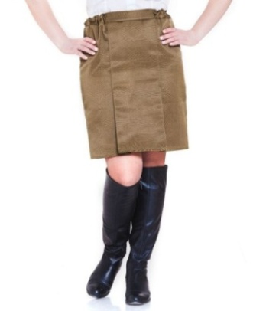
 | 2742 | юбка | юбка | 40-42/164 |  |  | новинка! | 533.6
 | 2401 |  |  | 44-46 /164 |  |  |  | 533.6
 | 2402 |  |  | 48-50/170 |  |  |  | 533.6
 | 2743 |  |  | 52-54/170 |  |  | новинка! | 568.4
 | 2403 | сумка | сумка | 24*23*6 см, ручка 110 см |  |  |  | 426.88
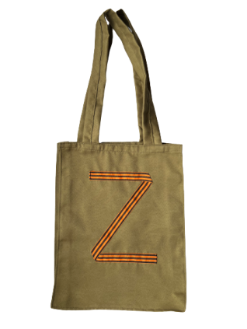 | 2925 | Сумка За Победу | сумка | 44*32*8 |  |  |  | 548.68
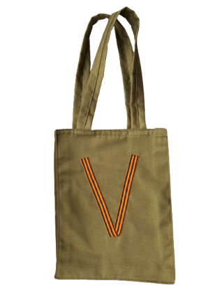 | 2926 | Сумка Сила в правде | сумка | 44*32*8 |  |  |  | 548.68
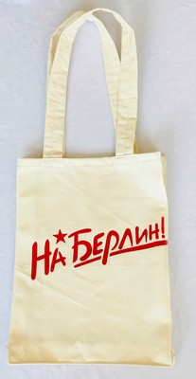 | 611/4 | Сумка На Берлин | сумка из саржы | 44*32*8 |  |  | новинка! | 438.48
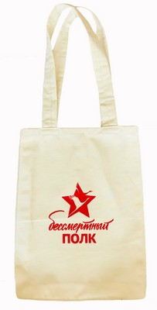 | 611/3 | Сумка Бессмертный полк | сумка из саржы | 44*32*8 |  |  | новинка! | 438.48
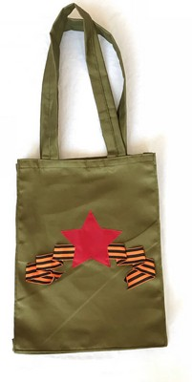 | 611/1 | Сумка Красная Звезда | сумка из тепм | 44*32*8 |  |  | новинка! | 462.84
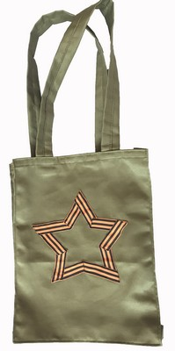 | 611/2 | Сумка со зведой | сумка из тепм | 44*32*8 |  |  | новинка! | 462.84
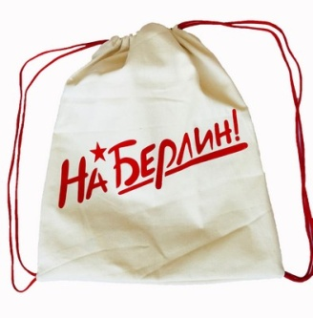 | 610/2 | Мешок На Берлин | мешок из саржы | 44*34 |  |  | новинка! | 357.28
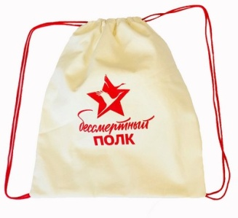 | 610/3 | Мешок Бессмертный полк | мешок из саржы | 44*34 |  |  | новинка! | 357.28
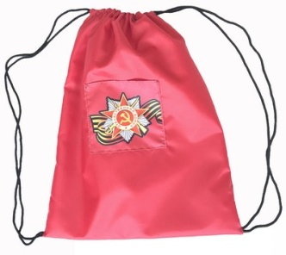 | 610/1 | Мешок с карманом | мешок из оксфорда | 44*34 |  |  | новинка! | 357.28
 |  | малыши 6-9 месяцев |  |  |  |  |  | 0
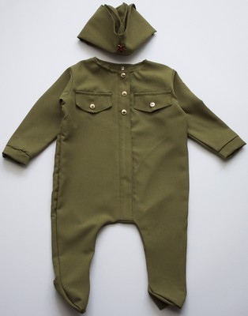 | 2532 | Солдатик малышок | ползунки,пилотка | 6-9 мес 75 см |  |  |  | 994.12
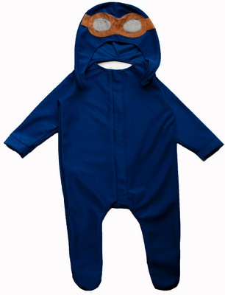 | 2533 | Летчик малышок | ползунки,шлем | 6-9 мес 75 см |  |  |  | 1046.32
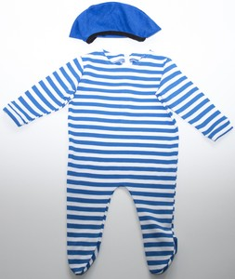 | 2534 | Десант малышок | ползунки, берет | 6-9 мес 75 см |  |  |  | 1011.52
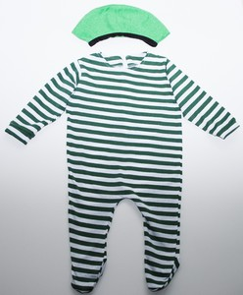 | 2535 | Пограничник малышок | ползунки, берет | 6-9 мес 75 см |  |  |  | 1011.52
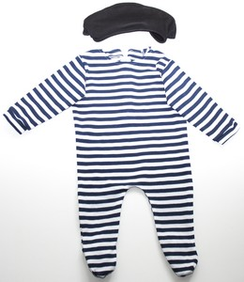 | 2536 | Морпех малышок | ползунки, берет | 6-9 мес 75 см |  |  |  | 1011.52
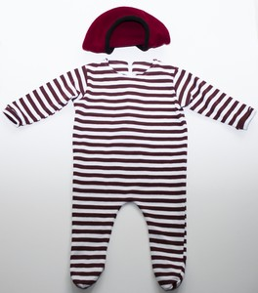 | 2537 | Краповый малышок | ползунки, берет | 6-9 мес 75 см |  |  |  | 1011.52
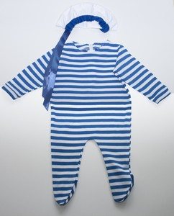 | 2538 | Морячок малышок | ползунки, бескозырка | 6-9 мес 75 см |  |  |  | 1046.32
 | 9-12 месяцев |  |  |  |  |  |  | 0
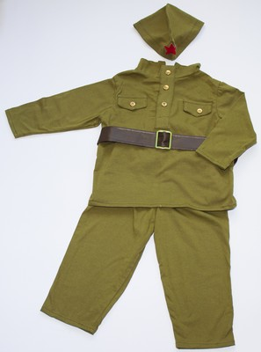 | 2631 | Солдатик 9-12 м, трикотаж | пилотка, гимнастерка, ремень, штаны, сапожки | 9-12 м 85 см |  |  |  | 1136.8
 | 2746 | Солдатик 9-12 м, смесовая плтоная ткань |  |  |  |  | новинка! | 1136.8
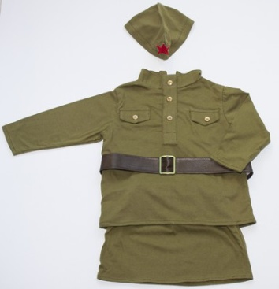 | 2632 | Солдаточка 9-12 м, трикотаж | пилотка, гимнастерка, ремень, юбка, сапожки | 9-12 м 85 см |  |  |  | 1136.8
 | 2747 | Солдаточка 9-12 м, смесовая плотная ткань |  |  |  |  | новинка! | 1136.8
 | 2-3 года |  |  |  |  |  |  | 0
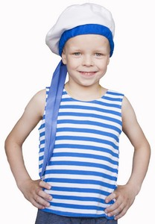 | 2540 | Морячок | тельник, бескозырка | рост 94-104 см |  |  |  | 712.24
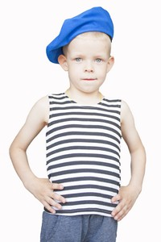 | 2541 | Десант | тельник, берет | рост 94-104 см |  |  |  | 676.28
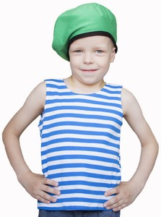 | 2542 | Пограничник | тельник, берет | рост 94-104 см |  |  |  | 676.28
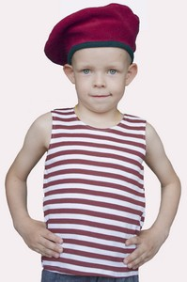 | 2543 | Краповый | тельник, берет | рост 94-104 см |  |  |  | 676.28
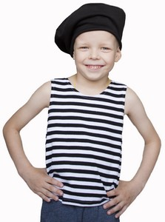 | 2544 | Морпех | тельник, берет | рост 94-104 см |  |  |  | 676.28
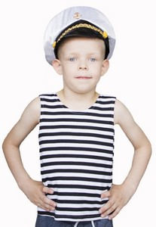 | 2545 | Морской волк | тельник, фуражка | рост 94-104 см |  |  |  | 799.24
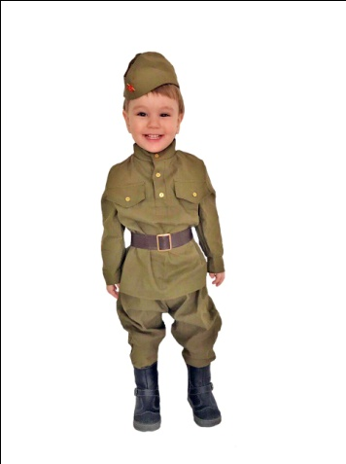 | 2426 | Солдат малютка | пилотка со звездой, гимнастерка, ремень, галифе | 1-2 года 82-92 |  |  |  | 1172.76
 | 2427 | Солдат малыш |  | 2-3 года 94-104 |  |  |  | 1216.84
 | 2428 | Солдаточка малютка | пилотка со звездой, гимнастерка, ремень, юбка | 1-2 года 82-92 |  |  |  | 1136.8
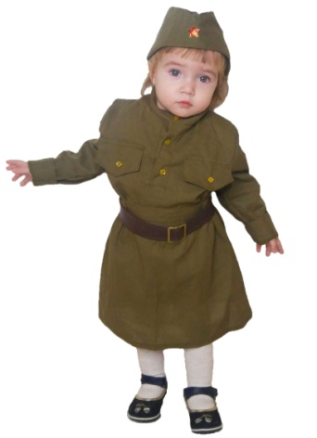 | 2429 | Солдаточка малышка |  | 2-3 года 94-104 |  |  |  | 1182.04
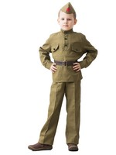
 | 2267 | Солдат в брюках | Гимнастерка, ремень, пилотка, брюки | 3-5 лет 104-116 |  |  |  | 1252.8
 | 2268 |  |  | 5-7 лет 122-134 |  |  |  | 1252.8
 | 2269 |  |  | 8-10 лет 140-152 |  |  |  | 1332.84
 | 2838 |  |  | 10-12 лет рост 160 |  |  |  | 1466.24
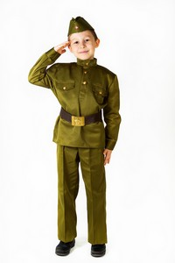
 | 2699 | Солдат в брюках люкс | Гимнастерка с золотыми пуговицами, ремень с бляшкой, пилотка со значком, брюки | 3-5 лет 104-116 |  |  |  | 1845.56
 | 2700 |  |  | 5-7 лет 122-134 |  |  |  | 1845.56
 | 2701 |  |  | 8-10 лет 140-152 |  |  |  | 1923.28
 | 2839 |  |  | 10-12 лет рост 160 |  |  |  | 2056.68
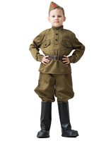
 | 2270 | Солдат в галифе | Гимнастерка, ремень, пилотка, галифе, сапоги | 3-5 лет 104-116 |  |  |  | 1545.12
 | 2271 |  |  | 5-7 лет 122-134 |  |  |  | 1545.12
 | 2272 |  |  | 8-10 лет 140-152 |  |  |  | 1613.56
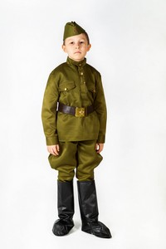
 | 2702 | Солдат в галифе люкс | Гимнастерка с золотыми пуговицами, ремень с бляшкой, пилотка со значком, галифе, сапоги | 3-5 лет 104-116 |  |  |  | 2129.76
 | 2703 |  |  | 5-7 лет 122-134 |  |  |  | 2129.76
 | 2704 |  |  | 8-10 лет 140-152 |  |  |  | 2199.36
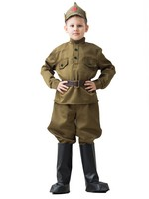
 | 2273 | Буденовец | Гимнастерка, ремень, буденовка, галифе, сапоги | 3-5 лет 104-116 |  |  |  | 1698.24
 | 2274 |  |  | 5-7 лет 122-134 |  |  |  | 1698.24
 | 2275 |  |  | 8-10 лет 140-152 |  |  |  | 1773.64
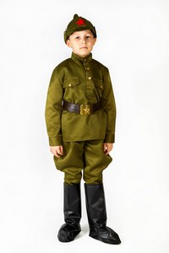
 | 2705 | Буденовец люкс | Гимнастерка с золотыми пуговицами, ремень с бляшкой, буденовка, галифе, сапоги | 3-5 лет 104-116 |  |  |  | 2285.2
 | 2706 |  |  | 5-7 лет 122-134 |  |  |  | 2285.2
 | 2707 |  |  | 8-10 лет 140-152 |  |  |  | 2368.72

 | 2276 | Набор Солдат | Гимнастерка, ремень, пилотка | 3-5 лет 104-116 |  |  |  | 816.64
 | 2277 |  |  | 5-7 лет 122-134 |  |  |  | 816.64
 | 2278 |  |  | 8-10 лет 140-152 |  |  |  | 871.16
 | 2840 |  |  | 10-12 лет рост 160 |  |  |  | 1004.56

 | 2708 | Набор Солдат люкс | Гимнастерка с золотыми пуговицами, ремень с бляшкой, пилотка со значком | 3-5 лет 104-116 |  |  |  | 1414.04
 | 2709 |  |  | 5-7 лет 122-134 |  |  |  | 1414.04
 | 2710 |  |  | 8-10 лет 140-152 |  |  |  | 1463.92
 | 2841 |  |  | 10-12 лет рост 160 |  |  |  | 1599.64

 | 2531 | Ватник | ватник | 1-2 года |  |  |  | 1243.52
 | 2549 |  |  | 3-5 лет |  |  |  | 1386.2
 | 2529 |  |  | 5-7 лет |  |  |  | 1475.52
 | 2530 |  |  | 8-10 лет |  |  |  | 1654.16
 | 2633 | Казак военный | кубанка со звездой, гимнастерка, портупея, галифе, сапоги | 3-5 лет |  |  |  | 1740
 | 2634 |  |  | 5-7 лет |  |  |  | 1813.08
 | 2635 |  |  | 8-10 лет |  |  |  | 2062.48

 | 2279 | Командир | Гимнастерка, ремень, фуражка, брюки, плащ | 3-5 лет 104-116 |  |  |  | 2114.68
 | 2280 |  |  | 5-7 лет 122-134 |  |  |  | 2114.68
 | 2281 |  |  | 8-10 лет 140-152 |  |  |  | 2308.4

 | 2711 | Командир люкс | Гимнастерка с золотыми пуговицами, ремень с бляшкой, фуражка, брюки, плащ | 3-5 лет 104-116 |  |  |  | 2707.44
 | 2712 |  |  | 5-7 лет 122-134 |  |  |  | 2707.44
 | 2713 |  |  | 8-10 лет 140-152 |  |  |  | 2900

 | 2553 | Партизан | Кубанка, гинастерка, протупея с кобурой | 3-5 лет |  |  |  | 995.28
 | 2554 |  |  | 5-7 лет |  |  |  | 1048.64
 | 2555 |  |  | 8-10 лет |  |  |  | 1120.56
 | 2842 |  |  | 10-12 лет рост 160 |  |  |  | 1255.12
 | 2558 | Партизан люкс | Кубанка, гинастерка, протупея с кобурой, брюки | 3-5 лет |  |  |  | 1475.52
 | 2557 |  |  | 5-7 лет |  |  |  | 1527.72
 | 2556 |  |  | 8-10 лет |  |  |  | 1599.64
 | 2843 |  |  | 10-12 лет рост 160 |  |  |  | 1733.04

 | 2282 | Сержант | Гимнастерка, ремень, фуражка, брюки | 3-5 лет 104-116 |  |  |  | 1438.4
 | 2283 |  |  | 5-7 лет 122-134 |  |  |  | 1438.4
 | 2284 |  |  | 8-10 лет 140-152 |  |  |  | 1509.16
 | 2844 |  |  | 10-12 лет рост 160 |  |  |  | 1642.56

 | 2714 | Сержант люкс | Гимнастерка с золотыми пуговицами, ремень с бляшкой, фуражка, брюки | 3-5 лет 104-116 |  |  |  | 2031.16
 | 2715 |  |  | 5-7 лет 122-134 |  |  |  | 2031.16
 | 2716 |  |  | 8-10 лет 140-152 |  |  |  | 2097.28
 | 2845 |  |  | 10-12 лет рост 160 |  |  |  | 2231.84

 | 2285 | Сержант в галифе | Гимнастерка, ремень, фуражка, галифе, сапоги | 3-5 лет 104-116 |  |  |  | 1686.64
 | 2286 |  |  | 5-7 лет 122-134 |  |  |  | 1686.64
 | 2287 |  |  | 8-10 лет 140-152 |  |  |  | 1773.64

 | 2717 | Сержант в галифе люкс | Гимнастерка с золотыми пуговицами, ремень с бляшкой, фуражка, галифе, сапоги | 3-5 лет 104-116 |  |  |  | 2285.2
 | 2718 |  |  | 5-7 лет 122-134 |  |  |  | 2285.2
 | 2719 |  |  | 8-10 лет 140-152 |  |  |  | 2368.72

 | 2288 | Танкист | Комбинезон, ремень, шлем | 3-5 лет 104-116 |  |  |  | 1438.4
 | 2289 |  |  | 5-7 лет 122-134 |  |  |  | 1438.4
 | 2290 |  |  | 8-10 лет 140-152 |  |  |  | 1526.56

 | 2688 | Танкист черный | Комбинезон, ремень, шлем | 3-5 лет 104-116 |  |  |  | 1438.4
 | 2689 |  |  | 5-7 лет 122-134 |  |  |  | 1438.4
 | 2690 |  |  | 8-10 лет 140-152 |  |  |  | 1526.56
 | 2369 | Летчик | Комбинзон, ремень, шлем , очки из кожзама | 3-5 лет 104-116 |  |  |  | 1475.52
 | 2372 |  |  | 5-7 лет 122-134 |  |  |  | 1475.52
 | 2371 |  |  | 8-10 лет 140-152 |  |  |  | 1562.52

 | 2474 | Десант 3-5 | берет, комбинезон, пояс | 3-5 лет 104-116 |  |  |  | 1191.32
 | 2053 | Десант 5-7 |  | 5-7 лет 122-134 |  |  |  | 1250.48
 | 2475 | Десант 8-10 |  | 8-10 лет 140-152 |  |  |  | 1259.76

 | 2513 | Спецназ | берет, комбинезон, пояс | 3-5 лет 104-116 |  |  |  | 1191.32
 | 1423 |  |  | 5-7 лет 122-134 |  |  |  | 1250.48
 | 2514 |  |  | 8-10 лет 140-152 |  |  |  | 1259.76

 | 2664 | Пограничник | берет, куртка, штаны | 3-5 лет 104-116 |  |  |  | 1191.32
 | 2665 |  |  | 5-7 лет 122-134 |  |  |  | 1250.48
 | 2666 |  |  | 8-10 лет 140-152 |  |  |  | 1259.76

 | 2550 | Набор капитан | фуражка, галстук | 3-5 лет |  |  |  | 517.36
 | 2551 |  |  | 5-7 лет |  |  |  | 553.32
 | 2552 |  |  | 8-10 лет |  |  |  | 586.96
 | 1980 | Моряк | Бескозырка, воротник, шорты | 5-7 лет 122-134 |  |  |  | 662.36
 | 1981 | Морячка | Беретка, воротник, юбка | 5-7 лет 122-134 |  |  |  | 662.36
 | 2422 | Набор Моряк | трикотаж. Бескозырка, воротник, | 5-7 лет 122-134 |  |  |  | 586.96

 | 2291 | Солдаточка | Гимнастерка, ремень, пилотка, юбка | 3-5 лет 104-116 |  |  |  | 1067.2
 | 2292 |  |  | 5-7 лет 122-134 |  |  |  | 1067.2
 | 2293 |  |  | 8-10 лет 140-152 |  |  |  | 1143.76
 | 2847 |  |  | 10-12 лет рост 160 |  |  |  | 1277.16

 | 2720 | Солдаточка люкс | Гимнастерка с золотыми пуговицами, ремень с бляшкой , пилотка со звездой, юбка | 3-5 лет 104-116 |  |  |  | 1658.8
 | 2721 |  |  | 5-7 лет 122-134 |  |  |  | 1658.8
 | 2722 |  |  | 8-10 лет 140-152 |  |  |  | 1743.48
 | 2846 |  |  | 10-12 лет рост 160 |  |  |  | 1876.88

 | 2294 | Санитарка | Гимнастерка, ремень, пилотка, юбка, сумка | 3-5 лет 104-116 |  |  |  | 1296.88
 | 2295 |  |  | 5-7 лет 122-134 |  |  |  | 1296.88
 | 2296 |  |  | 8-10 лет 140-152 |  |  |  | 1383.88
 | 2848 |  |  | 10-12 лет рост 160 |  |  |  | 1517.28

 | 2723 | Санитарка люкс | Гимнастерка с золотыми пуговицами, ремень с бляшкой , пилотка со звездой, юбка, сумка | 3-5 лет 104-116 |  |  |  | 1895.44
 | 2724 |  |  | 5-7 лет 122-134 |  |  |  | 1895.44
 | 2725 |  |  | 8-10 лет 140-152 |  |  |  | 1972
 | 2849 |  |  | 10-12 лет рост 160 |  |  |  | 2105.4
 | 2692 | Платье ВОВ | платье, пилотка, ремень | 1-2 года 82-92 |  |  | новинка! | 1106.64
 | 2546 |  |  | 3-5 лет |  |  |  | 1172.76
 | 2547 |  |  | 5-7 лет |  |  |  | 1227.28
 | 2548 |  |  | 8-10 лет |  |  |  | 1296.88
 | 2693 |  |  | 40-42 размер |  |  | новинка! | 1361.84

 | 2762 | Платье ВОВ люкс | платье с металлическими пуговицами, пилотка со звездой, ремень с бляшкой | 1-2 года 82-92 |  |  | новинка! | 1699.4
 | 2726 |  |  | 3-5 лет |  |  |  | 1766.68
 | 2727 |  |  | 5-7 лет |  |  |  | 1766.68
 | 2728 |  |  | 8-10 лет |  |  |  | 1888.48

 | 2764 |  |  | 40-42 размер |  |  | новинка! | 1952.28
 | 2795 | Платье ВОВ лайт люкс | платье с коротким рукавом с металлическими пуговицами, пилотка со звездой, ремень с бляшкой | 1-2 года 82-92 |  |  | новинка! | 1659.96
 | 2827 |  |  | 3-5 лет |  |  | новинка! | 1724.92
 | 2828 |  |  | 5-7 лет |  |  | новинка! | 1724.92
 | 2829 |  |  | 8-10 лет |  |  | новинка! | 1847.88
 | 2830 |  |  | 40-42 размер |  |  | новинка! | 1912.84

 | 2636 | Регулировщица | берет, гимнастерка, повязка, ремень, юбка, флажки | 3-5 лет |  |  |  | 1368.8
 | 2637 |  |  | 5-7 лет |  |  |  | 1368.8
 | 2638 |  |  | 8-10 лет |  |  |  | 1438.4

 | 2639 | Летчица | берет, гимнастерка, ремень, юбка, планшет | 3-5 лет |  |  |  | 1368.8
 | 2640 |  |  | 5-7 лет |  |  |  | 1368.8
 | 2641 |  |  | 8-10 лет |  |  |  | 1438.4
 | 2297 | Пилотка | пилотка | 52 см |  |  |  | 151.96
 | 2298 |  |  | 56 см |  |  |  | 171.68
 | 2734 | Пилотка люкс | пилотка со значком | 48 см |  |  | новинка! | 214.6
 | 2412 |  |  | 52 см |  |  |  | 232
 | 2413 |  |  | 56 см |  |  |  | 248.24
 | 2831 | Набор пилотка + галстук | пилотка со значком, галстук на резинке | 48 см |  |  | новинка! | 283.04
 | 2832 |  |  | 52 см |  |  | новинка! | 301.6
 | 2833 |  |  | 56 см |  |  | новинка! | 322.48
 | 2299 | Буденовка | буденовка | 52 см |  |  |  | 285.36
 | 2300 |  |  | 56 см |  |  |  | 313.2
 | 2301 | Фуражка | фуражка | 52 см |  |  |  | 382.8
 | 2302 |  |  | 56 см |  |  |  | 418.76
 | 2607 | Кубанка со звездой 52см | кубанка со сзвездой | 52 |  |  |  | 515.04
 | 2608 | Кубанка со звездой 56см | кубанка со сзвездой | 56 |  |  |  | 515.04
 | 2604 | Кубанка с лентой 52см | кубанка с лентой | 52 |  |  |  | 487.2
 | 2605 | Кубанка с лентой 56см | кубанка с лентой | 56 |  |  |  | 487.2

2735 | 2735 | Бескозырка | Бескозырка с лентой | 48 см |  |  | новинка! | 211.12
 | 2736 |  |  | 52 см |  |  |  | 226.2
 | 2737 |  |  | 56 см |  |  |  | 244.76
 | 2303 | Гимнастерка | гимнастерка | 3-5 лет 104-116 |  |  |  | 570.72
 | 2304 |  |  | 5-7 лет 122-134 |  |  |  | 570.72
 | 2305 |  |  | 8-10 лет 140-152 |  |  |  | 632.2
 | 2850 |  |  | 10-12 лет рост 160 |  |  |  | 765.6

 | 2423 | Гимнастерка люкс | Гимнастерка с метал пуговицами со звездой | 3-5 лет 104-116 |  |  |  | 692.52
 | 2424 |  |  | 5-7 лет 122-134 |  |  |  | 692.52
 | 2425 |  |  | 8-10 лет 140-152 |  |  |  | 747.04
 | 2851 |  |  | 10-12 лет рост 160 |  |  |  | 880.44

 | 2306 | Галифе | брюки галифе | 3-5 лет 104-116 |  |  |  | 570.72
 | 2307 |  |  | 5-7 лет 122-134 |  |  |  | 570.72
 | 2308 |  |  | 8-10 лет 140-152 |  |  |  | 632.2
 | 2318 | Брюки | брюки | 3-5 лет 104-116 |  |  |  | 476.76
 | 2316 |  |  | 5-7 лет 122-134 |  |  |  | 476.76
 | 2319 |  |  | 8-10 лет 140-152 |  |  |  | 552.16
 | 2852 |  |  | 10-12 лет рост 160 |  |  |  | 685.56

 | 2309 | Плащ | плащ-палатка | 3-5 лет 104-116 |  |  |  | 566.08
 | 2310 |  |  | 5-7 лет 122-134 |  |  |  | 566.08
 | 2311 |  |  | 8-10 лет 140-152 |  |  |  | 632.2

 | 2320 | юбка | юбка | 3-5 лет 104-116 |  |  |  | 566.08
 | 2317 |  |  | 5-7 лет 122-134 |  |  |  | 566.08
 | 2321 |  |  | 8-10 лет 140-152 |  |  |  | 632.2
 | 2853 |  |  | 10-12 лет рост 160 |  |  |  | 765.6
 | 2313 | сапоги | имитация сапог из кожзама, одеваются сверху обуви | 30 размер |  |  |  | 285.36
 | 2342 |  |  | 34 размер |  |  |  | 306.24
 | 2315 | ремень | ремень | 70 см |  |  |  | 83.52
 | 2738 | ремень детский люкс | ремень с бляхой | 70 см |  |  |  | 792.28
 | 2613 | Портупея | портупея, кожзам, |  |  |  |  | 337.56
 | 2739 | Портупея с кобурой | портупея, кожзам |  |  |  |  | 372.36
 | 2314 | сумка | сумка | 21*21*5, ручка 88 см |  |  |  | 310.88
 | 2415 | Вещмешок "Сидор" | мешок | 45*30, ручка 150 см |  |  |  | 354.96
куклы |  |  |  |  |  |  |  | 0
 | 2563 | Кукла Ветеран | кукла мягконабианая | 30 см |  |  |  | 678.6
 | 2564 | Кукла Десант | кукла мягконабианая | 30 см |  |  |  | 678.6
 | 2616 | Кукла Летчик | кукла мягконабианая | 30 см |  |  |  | 678.6
 | 2619 | Кукла Моряк | кукла мягконабианая | 30 см |  |  |  | 678.6
 | 2621 | Кукла Солдаточка | кукла мягконабианая | 30 см |  |  |  | 678.6
БРОШИ цена минимальная фиксированная, скидки не действуют |  |  |  |  |  |  |  | 0
 | 2922 | Брошь Сила в правде |  |  |  |  |  | 68.15
 | 2923 | Брошь За победу |  |  |  |  |  | 68.15
 | 2924 | Брошь Задача выполнена |  |  |  |  |  | 98.6
 | 2380 | Лента Салют, на заколке |  |  |  |  |  | 59.45
 | 2379 | Лента 9 Мая, на заколке |  |  |  |  |  | 59.45
 | 2375 | Лента Победа, на заколке |  |  |  |  |  | 113.1
 | 2376 | Звезда Победа, на заколке |  |  |  |  |  | 156.6
 | 2373 | Цветок Победа, на заколке |  |  |  |  |  | 178.35
 | 2418 | Брошь Георгиевская |  |  |  |  | новинка | 204.45
 | 2374 | Бант Победа, на заколке |  |  |  |  | новинка | 213.15
 | 2417 | Брошь День Победы |  |  |  |  | новинка | 213.15
 | 2420 | Брошь Георгиевская Звезда |  |  |  |  | новинка | 213.15
 | 2378 | Брошь Победа, на заколке |  |  |  |  | новинка | 247.95
 | 2419 | Брошь Триколор |  |  |  |  | новинка | 247.95
 | 2377 | Брошь 9Мая, на заколке |  |  |  |  | новинка | 247.95
 | 2565 | Брошь Гвоздика |  |  |  |  |  | 191.4
 | 2566 | Брошь Георгин |  |  |  |  |  | 191.4
 | 2567 | Ободок 9 мая |  |  |  |  |  | 218.95
 | 2568 | Ободок Цветок |  |  |  |  |  | 208.8
 | 2569 | Ободок с бантом |  |  |  |  |  | 91.35
 | 2570 | Резинка Бант |  |  |  |  |  | 107.3
 | 2571 | Резинка Победа |  |  |  |  |  | 204.45
 | 2572 | Резинка Цветок |  |  |  |  |  | 156.6
 | 2573 | Заколка праздничная |  |  |  |  |  | 234.9
 | 2574 | Заколка Звезда |  |  |  |  |  | 247.95
 | 2575 | Заколка Бант |  |  |  |  |  | 124.7
 | 2576 | Заколка Цветок |  |  |  |  |  | 178.35
 | 2642 | Брошь Орден звезда |  |  |  |  |  | 178.35
 | 2643 | Брошь Орден пуговица |  |  |  |  |  | 171.1
 | 2644 | Брошь Медаль |  |  |  |  |  | 156.6
 | 2645 | Брошь Цветок звезда |  |  |  |  |  | 234.9
 | 2646 | Брошь Цветок пуговица |  |  |  |  |  | 213.15
 | 2647 | Брошь бантик звезда |  |  |  |  |  | 178.35
 | 2648 | Брошь бантик пуговица |  |  |  |  |  | 156.6
 | 2649 | Брошь Лента звезда |  |  |  |  |  | 156.6
 | 2650 | Брошь бант со звездой |  |  |  |  |  | 178.35
 | 2651 | Брошь Лента 2 пуговицы |  |  |  |  |  | 124.7
Значки цена минимальная фиксированная, скидки не действуют |  |  |  |  |  |  |  | 0
 | 2431 | Значок Гвардия 5*3,5 см |  |  |  |  |  | 223.3
 | 2766 | Значок гвардия малый 3*2,3см |  |  |  |  |  | 185.6
 | 2432 | Значок Отечественная Война 3 см |  |  |  |  |  | 203
 | 2767 | Значок Победа 3,5 см |  |  |  |  |  | 185.6
 | 2433 | Значок Орден Красной Звезды 3,5 см |  |  |  |  |  | 203
 | 2434 | Значок Звездочка 3,5 см |  |  |  |  |  | 59.45
 | 2435 | Пуговица со свездой советская |  |  |  |  |  | 33.35
 | 2436 Значок Эмблема Вооруженных Сил РФ |  |  |  |  |  |  | 101.5
 | 2438 | Значок Кокарда Военно-Морского Флота РФ |  |  |  |  |  | 113.1
 | 2437 | Значок Эмблема Якорь РФ |  |  |  |  |  | 68.15
 | 2439 | Пуговица с гербом РФ |  |  |  |  |  | 33.35
 |  | Шеврон Вооруженные силы |  |  |  |  |  | 59.45
 | 2902 | Лента с пуговицей с гербом, на заколке |  |  |  |  |  | 88.45
 | 2903 | Бант на заколке |  |  |  |  |  | 59.45
 | 2904 | Бант независмость на заколке |  |  |  |  |  | 59.45
 | 2905 | Бант Россия на заколке |  |  |  |  |  | 59.45
 | 2906 | Лента Праздник на заколке |  |  |  |  |  | 59.45
 | 2907 | Лента Декларация на заколке |  |  |  |  |  | 95.7
 | 2908 | Брошь Россия |  |  |  |  |  | 175.45
 | 2909 | Брошь цветок Триколор |  |  |  |  |  | 121.8
 | 2910 | Брошь цветок белый |  |  |  |  |  | 175.45
 | 2911 | Брошь цветок синий |  |  |  |  |  | 175.45
 | 2912 | Брошь цветок красный |  |  |  |  |  | 175.45
 | 2913 | Брошь цветок красный двойной |  |  |  |  |  | 192.85
 | 2914 | Брошь цветок День России |  |  |  |  |  | 210.25
 | 2915 | Брошь хризантемас гербом |  |  |  |  |  | 210.25
 | 2916 | Цветок с гербом |  |  |  |  |  | 175.45
 | 2917 | Брошь хризантема |  |  |  |  |  | 175.45
 | 2918 | Брошь Государственная |  |  |  |  |  | 210.25
 |  |  |  |  |  |  |  | 0

